Gesamtkosten
 | Kostenanalyse HiK - Konzept

Führung |  | Katastrophenschutzmodul Führung |  |  | Anschaffungskosten |  |  | Betriebskosten
 |  |  |  |  | Fahrzeuge und Material | 124,913.35 € |  | Überprüfungen Medinzingeräte | 20.00 €
 |  |  |  |  | Personal | 7,956.00 € |  | Wartung | 15.00 €
 |  |  |  |  | Gesamt | 132,869.35 € |  | Fahrzeuge | 3,000.00 €
 |  |  |  |  |  |  |  | Fortbildung | 200.00 €
 |  |  |  |  |  |  |  | Materialaustausch | 199.60 €
 |  |  |  |  |  |  |  | Gesamt | 3,434.60 €

 |  | Katastrophenschutzmodul Sanitätsdienst

Sanität |  | SEG Behandlung |  |  | Anschaffungskosten |  |  | Betriebskosten
 |  |  |  |  | Fahrzeuge und Material | 336,217.47 € |  | Überprüfungen Medinzingeräte | 1,139.00 €
 |  |  |  |  | Personal | 32,700.00 € |  | Fortbildung | 1,290.00 €
 |  |  |  |  | Gesamt | 368,917.47 € |  | Fahrzeuge | 9,000.00 €
 |  |  |  |  |  |  |  | Materialaustausch | 2,182.64 €
 |  |  |  |  |  |  |  | Wartung | 81.00 €
 |  |  |  |  |  |  |  | Gesamt | 13,692.64 €

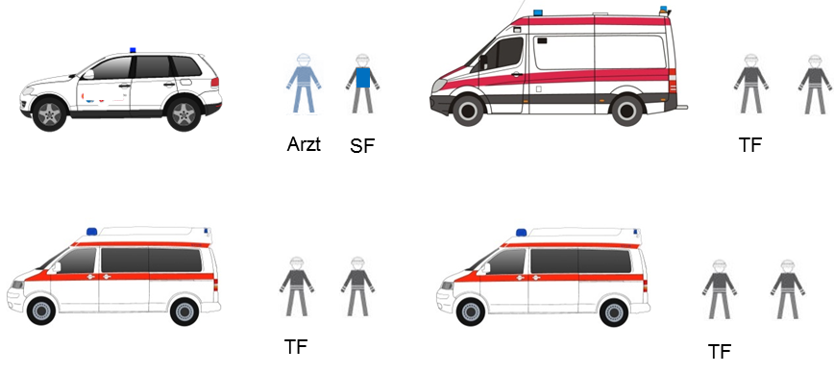
 |  | SEG Transport |  |  | Anschaffungskosten |  |  | Betriebskosten
 |  |  |  |  | Fahrzeuge und Material | 334,885.35 € |  | Überprüfungen Medizingeräte | 868.00 €
 |  |  |  |  | Personal | 32,748.00 € |  | Fortbildung | 1,780.00 €
 |  |  |  |  | Gesamt | 367,633.35 € |  | Fahrzeuge | 12,000.00 €
 |  |  |  |  |  |  |  | Ablauf Medikamente | 1,432.75 €
 |  |  |  |  |  |  |  | Materialaustausch | 1,130.03 €
 |  |  |  |  |  |  |  | Wartung | 133.50 €
 |  |  |  |  |  |  |  | Gesamt | 17,344.28 €

 |  | Katastrophenschutzmodul Betreuungsdienst

Betreuung |  | SEG Unterkunft |  |  | Anschaffungskosten |  |  | Betriebskosten
 |  |  |  |  | Fahrzeuge und Material | 157,458.75 € |  | Überprüfungen Medizingeräte | 10.00 €
 |  |  |  |  | Personal | 14,694.00 € |  | Wartung | 15.00 €
 |  |  |  |  | Gesamt | 172,152.75 € |  | Ablauf Lebensmittel | 27.43 €
 |  |  |  |  |  |  |  | Fahrzeuge | 6,000.00 €
 |  |  |  |  |  |  |  | Fortbildung | 300.00 €
 |  |  |  |  |  |  |  | Materialaustausch | 350.43 €
 |  |  |  |  |  |  |  | Gesamt | 6,702.86 €

 |  | SEG soziale Betreuung |  |  | Anschaffungskosten |  |  | Betriebskosten
 |  |  |  |  | Fahrzeuge und Material | 63,239.09 € |  | Überprüfungen Medizingeräte | 10.00 €
 |  |  |  |  | Personal | 15,384.00 € |  | Ablauf Lebensmittel | 8.08 €
 |  |  |  |  | Gesamt | 78,623.09 € |  | Fahrzeuge | 3,000.00 €
 |  |  |  |  |  |  |  | Wartung | - €
 |  |  |  |  |  |  |  | Fortbildung | 300.00 €
 |  |  |  |  |  |  |  | Materialaustausch | 704.22 €
 |  |  |  |  |  |  |  | Gesamt | 4,022.29 €

 |  | Katastrophenschutzmodul Verpflegungsdienst |  |  | Anschaffungskosten |  |  | Laufende Kosten

Verpflegung |  |  |  |  | Fahrzeuge und Material | 168,870.60 € |  | Ablauf Lebensmittel | 492.25 €
 |  |  |  |  | Personal | 13,209.00 € |  | Wartung | 15.00 €
 |  |  |  |  | Gesamt | 182,079.60 € |  | Fahrzeuge | 6,000.00 €
 |  |  |  |  |  |  |  | Fortbildung | 450.00 €
 |  |  |  |  |  |  |  | Gesamt | 6,957.25 €

 |  | Gesamtkosten |  |  |  | Vorhaltung

 |  | Modul | Anschaffung | Betriebskosten pro Jahr |  | Anzahl | Bezeichnung
 |  | Dienstfahrzeug | - € | - €
 |  | Privatfahrzeug | - € | - € |  | 1 | Modul Führung
 |  | Führungsdienst | 132,869.35 € | 3,434.60 € |  | 3 | Modul Sanitätsdienst
 |  | Sanitätsdienst | 2,209,652.46 € | 93,110.76 € |  | 1 | Modul Betreuungsdienst
 |  | Betreuungsdienst | 250,775.84 € | 10,725.15 € |  | 1 | Modul Verpflegungsdienst
 |  | Verpflegungsdienst | 182,079.60 € | 6,957.25 € |  | 0 | Abschnittsleitung Gesundheit Dienstfahrzeug
 |  |  |  |  |  | 0 | Abschnittsleitung Gesundheit Privatfahrzeug
 |  | ∑ | 2,775,377.25 € | 114,227.75 €

